1.IDENTIFICACION
INFORMACIÓN GENERAL |  | INFORMACIÓN DEL ESTUDIO RESPECTIVO
 |  | NODO NÚMERO |  |  |  |  | 20173
 |  | INFORME NÚMERO |  |  |  |  | 455
CONTRATISTA | UNIÓN TEMPORAL MOVILIDAD 2014 | ORDEN DE TRABAJO No. |  |  |  |  | PROGRAMACION BASICA
 |  | FECHA DE LA ORDEN DE TRABAJO |  |  |  |  | -
 |  | FECHA DE LA TOMA DE INFORMACIÓN |  |  |  |  | 030414
 |  | DÌA DE LA SEMANA
OBJETO DEL CONTRATO | REALIZAR LA TOMA DE INFORMACIÓN DE CAMPO, COMO INSUMO DEL PROGRAMA DE MONITOREO, SEGUIMIENTO Y PLANEACIÓN DEL TRÁNSITO Y EL TRANSPORTE DE BOGOTA D.C | TIPO DE ESTUDIO |  |  |  |  | VOLÚMENES POR TIPO DE VEHÍCULO
 |  | NOMBRE DEL ARCHIVO |  |  |  |  | 20173_AC_26_X_TV_93_140403_VOL_V1.xlsx
 |  | CÓDIGO DEL ESTUDIO |  |  |  |  | VOL
 |  | LUGAR DE LA TOMA DE INFORMACIÓN
NÚMERO DE CONTRATO | 2072-2013 | COORDENADA X |  |  |  |  | LONGITUD
 |  | COORDENADA Y |  |  |  |  | LATITUD

FECHA DE INICIO DEL CONTRATO | 22-01-2014 | PROFESIONALES RESPONSABLES
 |  | CONSULTOR (DIRECTOR) |  |  |  |  | ING. MSC. SANDRA LUCIA NAVAS TEQUIA
 |  | CONSULTOR (COORDINADOR GENERAL) |  |  |  |  | ING. MSC. LUIS FERNANDO RUBIANO BARRERO
INTERVENTORÍA | UNIVERSIDAD NACIONAL DE COLOMBIA | CONSULTOR (EXPERTO EN TRÁNSITO Y TRANSPORTE) |  |  |  |  | ING. ESP. DIANA PAOLA PARADA
 |  | CONSULTOR (ING ANÀLISIS) |  |  |  |  | ING. ÁNGELA ROCÍO MENDOZA
 |  | INTERVENTORÍA (DIRECTOR) |  |  |  |  | ING. MSC. ARTURO ZARATE
 |  | INTERVENTORÍA (ESPECIALISTA) |  |  |  |  | ING. MSC. WILLIAM CASTRO
 |  | INTERVENTORÍA (RESIDENTE) |  |  |  |  | ING. JOSÉ EDWIN TORRES
OBJETO DEL CONTRATO | INTERVENTORÍA TÉCNICA, ADMINISTRATIVA Y FINANCIERA PARA LA TOMA DE INFORMACIÓN DE CAMPO COMO INSUMO DEL PROGRAMA DE MONITOREO, SEGUIMIENTO Y PLANEACIÓN DEL TRÁNSITO Y TRANSPORTE DE BOGOTÁ D.C. | SUPERVISOR SECRETARIA MOVILIDAD |  |  |  |  | ING. FABIAN GONZALEZ

 |  | VERSIONES DEL ESTUDIO
 |  | NÚMERO |  | FECHA | OBSERVACIONES
NÚMERO DE CONTRATO | 2072-2013 | Versión 0 |  | 09/04/14
 |  | Versión 1 |  | 20/05/14 | SE ATENDIERON LAS OBSERVACIONES DE INTERVENTORÍA ENVIADAS EN COMUNICADO FI-INT-CMTTUB14-201-14, SE DA RESPUESTA MEDIANTE RADICADO ICV-187-C-366. En la Hoja 2. BASE, se revisaron los volúmenes presentados para el movimiento 2 en los cuartos 17:45 y 19:45, para el movimiento 3 en los períodos 8:15, 8:30, 1430 y 14:45, para el movimiento 3B en los períodos 22:15 Y 22:30, para el movimiento 4B en los períodos 3:45 y 4:00, de la tipología livianos donde no se evidenció una causa aparente que justifique el cambio.
 |  | Versión 2
FECHA DE INICIO DEL CONTRATO | 21-01-2014 | Versión 3

 |  | DESCRIPCIÓN DE LA TOMA DE INFORMACIÓN
 |  | TIPO DE VEHÍCULO | FACTOR DE EQUIVALENCIA | MOVIMIENTOS AFORADOS |  |  | No. DE PERÍODOS | HORA
ESQUEMA |  |  |  | ACCESO | LENTA | RÁPIDA | HORARIO DEL PERÍODO No. 1 | 22:00-06:00
 |  | L | 1 | NORTE | 1 |  | HORARIO DEL PERÍODO No. 2 | 06:00-14:00
 |  | C | 2 | SUR | 2 |  | HORARIO DEL PERÍODO No. 3 | 14:00-22:00
 |  |  |  | OESTE | 3 | 3B | No. DE HORAS TOMADAS |  | 24
 |  | BT | 2 | ESTE | 4 | 4B | HORARIO DE LA TOMA DE INFORMACIÓN |  | 22:00-22:00
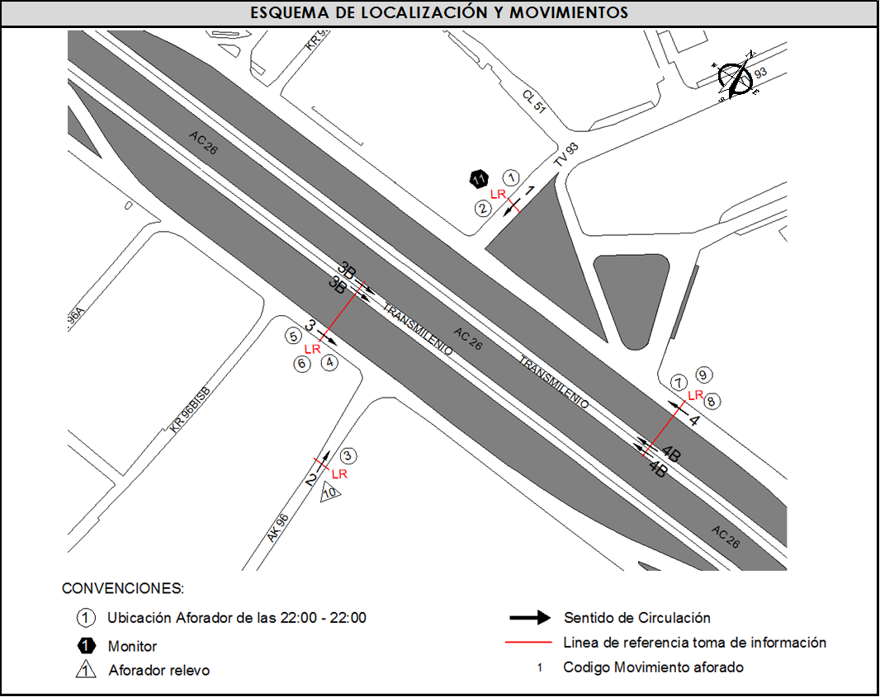
 |  | B | 2 |  |  |  | No. DE EQUIPOS UTILIZADOS |  | 11
 |  |  |  | OBSERVACIONES DE LA TOMA DE INFORMACIÒN
 |  | AL | 2 | OBSERVACION |  |  |  |  |  | ACCESO
 |  | AT | 2.5
 |  | BA | 2.5
 |  | ESP | 2
 |  | INT | 2
 |  | C2P | 2.5
 |  | C2G | 2.5
 |  | C3-C4 | 2.5
 |  | C5 | 2.5
 |  | >C5 | 2.5
 |  | M | 0.5
 |  | BIC | 0.3

 |  | ANALISIS PUNTUAL
 |  | LA INTERSECCIÓN DE LA AVENIDA CALLE 26 (AVENIDA EL DORADO) CON TRANSVERSAL 93 SE ENCUENTRA UBICADA EN EL OCCIDENTE DE LA CIUDAD EN LA LOCALIDAD FONTIBÓN. LA AVENIDA CALLE 26 CUANTA CON TRES CALZADAS POR SENTIDO, UNA CALZADA EXCLUSIVA PARA TRANSMILENIO, Y CALZADA RÁPIDA Y LENTA PARA LA CIRCULACIÓN DE TRÁFICO MIXTO, CADA CALZADA CON DOS CARRILES Y PERMITE LA CIRCULACIÓN EN SENTIDO ORIENTE OCCIDENTE Y VICEVERSA. LA TRANSVERSAL 93 CUENTA CON UNA CALZADA CON UN CARRIL POR SENTIDOY PERMITE LA CIRCULACIÓN EN SENTIDO NOR- OCCIDENTE-ORIENTE NORTE. EL PASO DE ESTA VÍA POR LA INTERSECCIÓN ES A NIVEL EL VOLUMEN TOTAL AFORADO DURANTE EL DÍA JUEVES 3 DE ABRIL DE 2014 FUE DE 165.224 VEHÍCULOS MIXTOS, COMPUESTOS DE LA SIGUIENTE MANERA: EL 73,0% CORRESPONDEN A VEHÍCULOS LIVIANOS, EL 11,9% MOTOS, EL 7,4% TRANSPORTE PÚBLICO COLECTIVO (COLECTIVOS, BUSETA / BUSETON, BUSES) Y EL 4,7% A VEHÍCULOS DE CARGA. LOS PERÍODOS DE MÁXIMA DEMANDA SE PRESENTAN ENTRE LAS 06:15Y LAS 07:15 HORAS, Y ENTRE LAS 17:15-18:15 HORAS. LA HORA PICO TOTAL DE LA INTERSECCIÓN SE REGISTRA ENTRE LAS 06:15 Y LAS 07:15 HORAS, PERIODO EN EL QUE SE MOVILIZA UN TOTAL DE 11.330 VEHÍCULOS MIXTOS, DE LOS CUALES EL 64,5% CORRESPONDE A VEHÍCULOS LIVIANOS, EL 15,2% A MOTOS, EL 10,4% A BICICLETAS, EL 6,8% A TRANSPORTE PUBLICO COLECTIVO Y MASIVO Y FINALMENTE CAMIONES CON UNA PARTICIPACIÓN DEL 3,0%.

 |  | REGISTRO FOTOGRÁFICO
 |  | 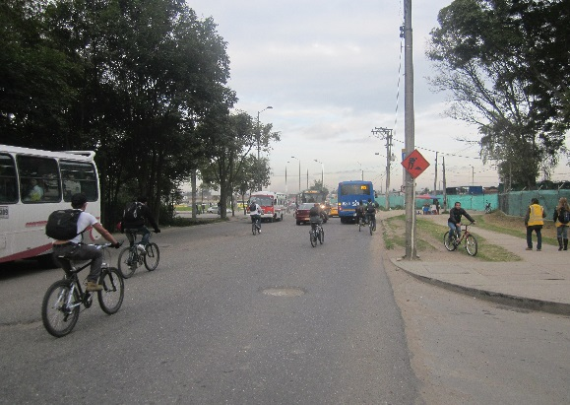 |  |  |  |  | 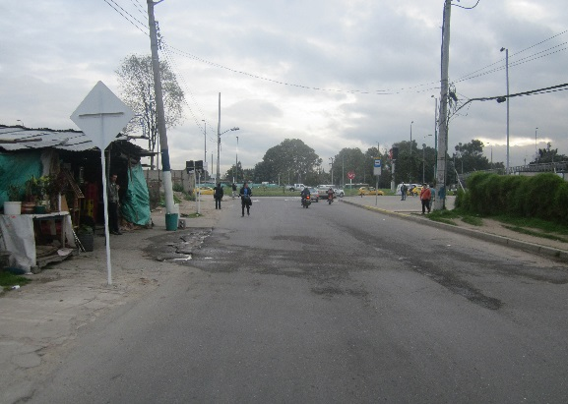

 |  | ACCESO NORTE |  |  |  |  | ACCESO SUR

 |  | 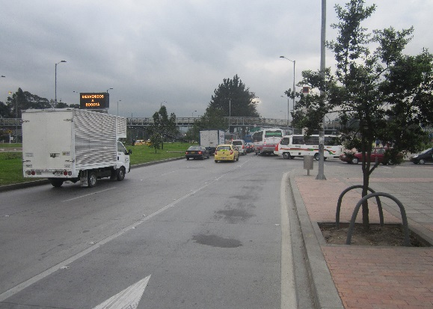 |  |  |  |  | 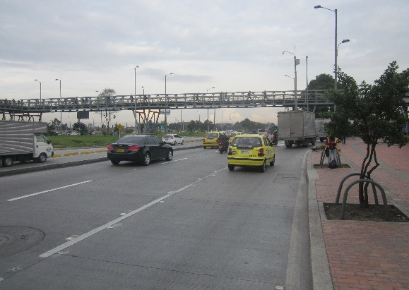

 |  | ACCESO OESTE |  |  |  |  | ACCESO ESTE

